Main
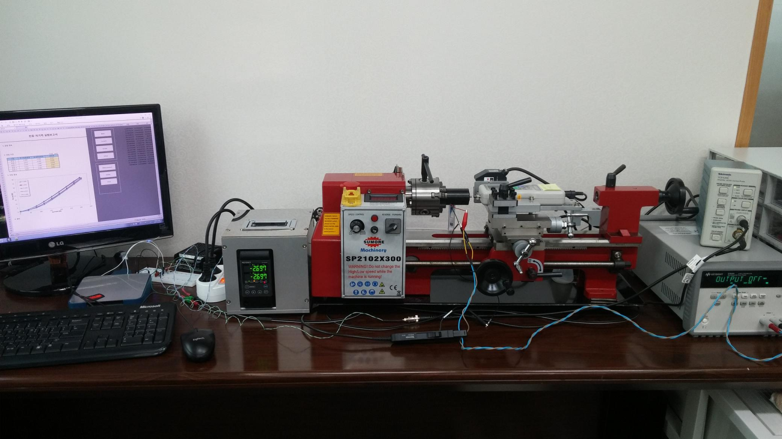
Open Source Experiment for Actuators ( Actuator Function Tester )

 | Current [mA] | Stroke [mm] | Force [N]
0.0
8199.191
60908.63

Setup
1. Hardware Setting

 | DAQ Board Number : |  | 12 |  |  |  |  | - Arduino : ComPort Num., "arduino"
 | DAQ Identify Name : |  | arduino |  |  |  |  | - NI : Device Number

 | P/S Com Port : |  | 11
 | P/S Model Name : |  | E3645A |  |  |  |  | - Power Supply Model Name

2. Compensation Setting

 | 가. 전류 [mA] |  |  | 나. 변위 [mm] |  |  |  |  | 다. 자기력 [N]
 | 측정전류 | 측정레벨 |  | 측정변위 |  | 측정레벨 |  |  | 측정힘 | 측정레벨
 | 0 | 4095 |  | 0 |  | -5.0011971051 |  |  | 0 | -0.0021331982576
 | 13 | 0.055365151207 |  | 0.2 |  | -4.899752663 |  |  | 1 | 0.064997555444
 | 26 | 0.13141113799 |  | 0.4 |  | -4.798650412 |  |  | 2 | 0.13202303248
 | 38 | 0.20853615898 |  | 0.6 |  | -4.7008314332 |  |  | 3 | 0.19824580501 |  | 가. 전류 | 나. 변위
 | 51 | 0.28429921619 |  | 0.8 |  | -4.6011504741 |  |  | 4 | 0.26577131659
 | 64 | 0.36137159104 |  | 1 |  | -4.5004628842 |  |  | 5 | 0.33334946042
 | 77 | 0.43622666686 |  | 1.2 |  | -4.399077905 |  |  | 6 | 0.39955906277
 | 89 | 0.51206208555 |  | 1.4 |  | -4.299686589 |  |  | 7 | 0.4665647825
 | 102 | 0.58815410138 |  | 1.6 |  | -4.2015191211 |  |  | 8 | 0.53580753211
 | 115 | 0.66406846717 |  | 1.8 |  | -4.0997460836 |  |  | 9 | 0.60377385415

 | 기울기 | -0.0156 |  | 기울기 |  | 1.9998 |  |  | 기울기 | 14.8739
 | 절편 | 63.8929 |  | 절편 |  | 9.9995 |  |  | 절편 | 0.0409
 | - Y 축인 측정물리량 범위는 해당 물리량의 동작범위와 유사하게 맞추어라.
 | - 물리량의 동작범위에 대한 측정레벨이 2,000 등분이상 되도록 증폭비를 조정하라.

3. Measurement Setting |  |  |  |  |  |  |  |  |  |  |  | 다. 자기력

 | Sampling Period : |  | 50 |  | ms |  | Max Current : |  |  | 500 | mA

 | Moving average Count : |  | 5 |  |  |  | Max Voltage : |  |  | 30 | V

 | 가. 전류 측정 |  |  |  |  |  | 나. 변위 측정

 | Initial Current : |  | 0 |  | mA |  | Initial Stroke : |  |  | 0 | mm

 | Final Current : |  | 315 |  | mA |  | Final Stroke : |  |  | 1 | mm

 | Current Step Count : |  | 8 |  |  |  | Stroke Step Count : |  |  | 16

